要素整理
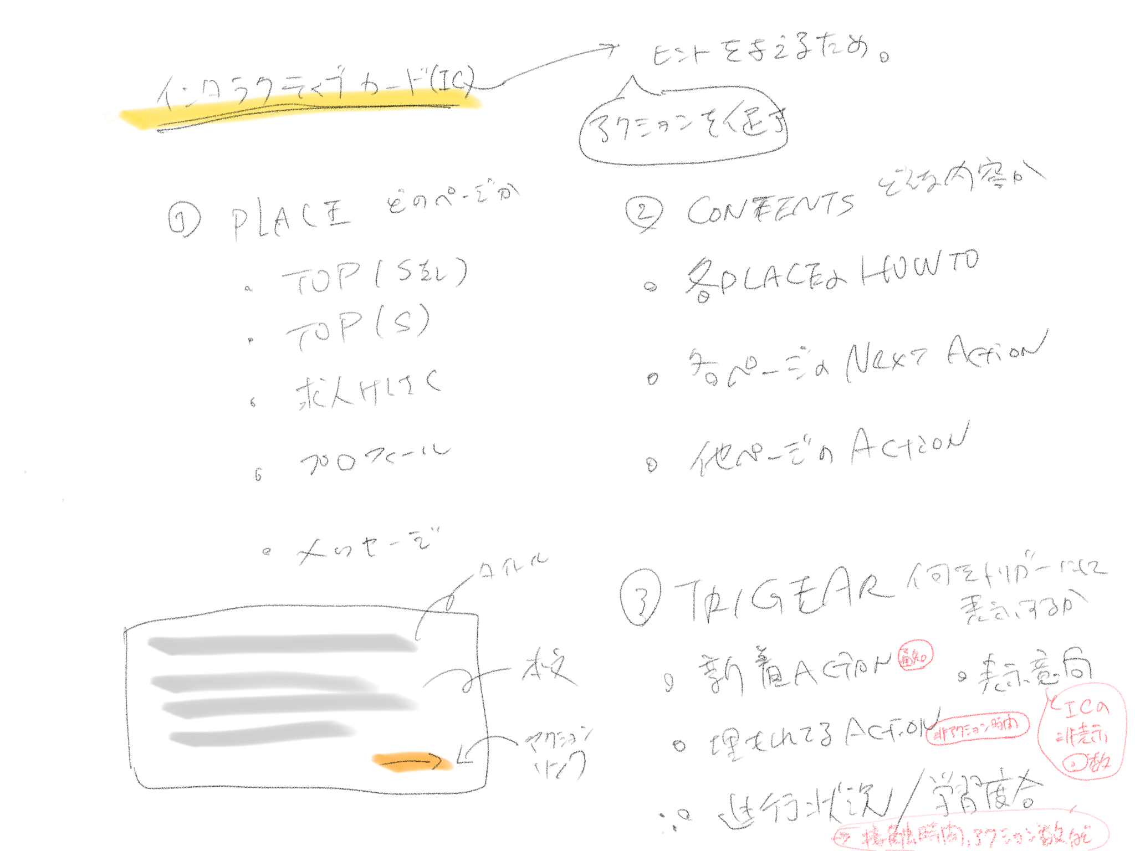

検討・懸念事項
・コンテンツの表示優先度
・トリガーを何にするか。トリガーの優先度は？
・メッセージに表示する必要があるか？（表示領域に制限あり）
・ロジック作成

NEXT
・内容とロジックの決定後、各カードの原稿を作成する。

